Cover


Typ dokumentu | Plik z danymi roku bazowego

Cel powstania | Wprowadzenie topologii popytów i wartości popytów

Data powstania | 2023-09-04

Ostatnia aktualizacja | 2023-12-29

Autor(zy) | Artur Wyrwa
 | Maciej Raczyński

Osoba kontaktowa | Artur Wyrwa
 | awyrwa@agh.edu.pl

AGR_DEMAND
~FI_T:DEMAND
CommName | Region | 2024 | 2025 | 2030 | 2035 | 2040 | 2045 | 2050 |  |  |  |  | Rok | Proponowany LO [mln m3] | Odpowiednik [PJ]
\I: |  | IPI | IPI | IPI | IPI | IPI | IPI | IPI |  |  |  |  | 2024 | 25.3 | 1
\I: AGR_DEM | PL |  |  |  |  |  |  |  |  |  |  |  | 2025 | 50 | 1.98
\I: |  | thousands of animals |  |  |  |  |  |  |  |  |  |  | 2030 | 1,500.00 | 59.25 | 1050 | 41.475
AGR_DEM_LIV_CAT_DAIRY | PL | 2,101.16 | 2,091.04 | 1,970.93 | 1,654.03 | 1,426.69 | 1,242.53 | 1,080.14 |  |  |  |  | 2035 | 2,700.00 | 106.65 | 1890 | 74.655
AGR_DEM_LIV_CAT_NON-DAIRY | PL | 4,089.77 | 4,052.27 | 3,819.52 | 3,205.38 | 2,764.82 | 2,407.93 | 2,093.24 |  |  |  |  | 2040 | 3,900.00 | 154.05 | 2730 | 107.835
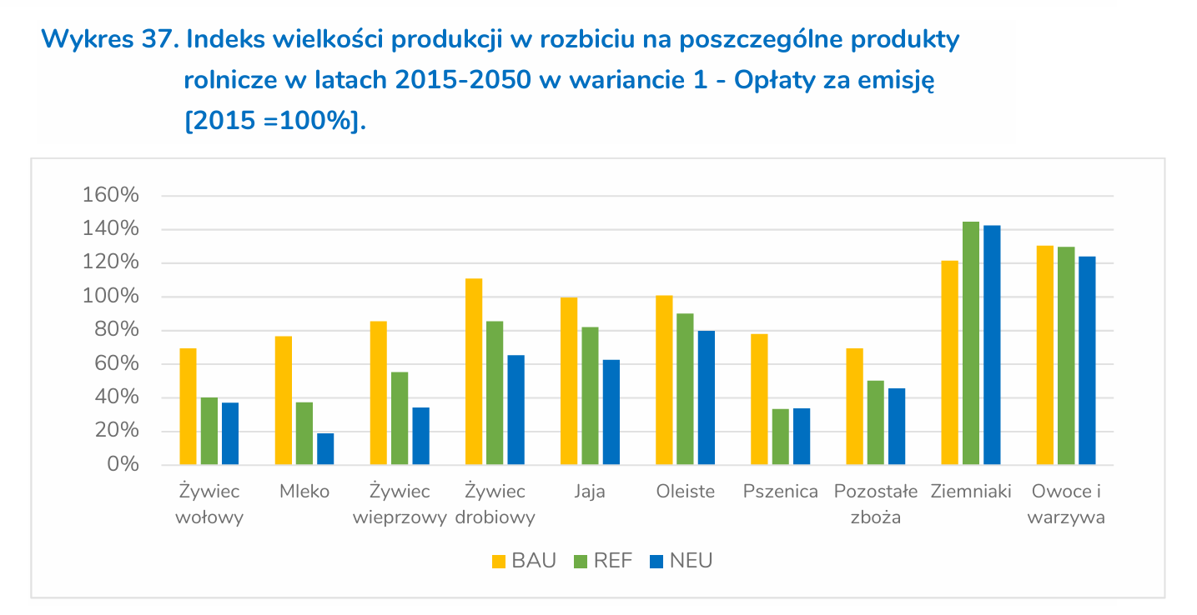
AGR_DEM_LIV_SHEEP | PL | 269.54 | 267.89 | 252.51 | 211.91 | 182.78 | 159.19 | 138.38 |  |  |  |  | 2045 | 4,300.00 | 169.85 | 3010 | 118.895
AGR_DEM_LIV_SWINE | PL | 9,078.25 | 9,225.22 | 8,695.34 | 7,297.22 | 6,294.26 | 5,481.78 | 4,765.37 |  |  |  |  | 2050 | 4,700.00 | 185.65 | 3290 | 129.955
AGR_DEM_LIV_GOAT | PL | 64.18 | 64.18 | 60.49 | 50.77 | 43.79 | 38.14 | 33.15
AGR_DEM_LIV_POULTRY | PL | 268,862.57 | 272,993.99 | 257,313.73 | 215,940.42 | 186,260.56 | 162,217.57 | 141,017.62
\I: |  | crop in kt
AGR_DEM_CROP_WHEAT | PL | 12,405.60 | 13,494.88 | 13,696.23 | 12,461.62 | 11,227.00 | 9,992.39 | 8,757.77 |  | -4,938.46 | -1234.6161783
AGR_DEM_CROP_BARLEY | PL | 3,017.66 | 2,991.42 | 3,279.03 | 2,977.73 | 2,676.43 | 2,375.13 | 2,073.82 |  | -1,205.21 | -301.30152881
AGR_DEM_CROP_MAIZE | PL | 9,396.71 | 10,533.22 | 11,028.19 | 8,823.64 | 6,619.08 | 4,414.52 | 2,209.96 |  | -8,818.23 | -2204.5578239
AGR_DEM_CROP_CER-MIX | PL | 832.92 | 710.08 | 599.71 | 961.90 | 1,324.10 | 1,686.29 | 2,048.48 |  | 1,448.77 | 362.19261049
AGR_DEM_CROP_TRITICALE | PL | 5,046.95 | 5,265.18 | 4,925.33 | 4,627.96 | 4,330.59 | 4,033.21 | 3,735.84 |  | -1,189.49 | -297.37362287
AGR_DEM_CROP_OATS | PL | 1,645.24 | 1,845.00 | 1,725.91 | 1,508.08 | 1,290.25 | 1,072.42 | 854.59 |  | -871.32 | -217.8305928
AGR_DEM_CROP_RYE | PL | 2,435.39 | 2,306.96 | 2,158.05 | 1,971.38 | 1,784.70 | 1,598.03 | 1,411.35 |  | -746.70 | -186.67598169
AGR_DEM_CROP_MILL-BUCK | PL | 185.33 | 157.00 | 132.59 | 116.88 | 101.17 | 85.46 | 69.75 |  | -62.84 | -15.710081586
AGR_DEM_CROP_PULS-FEED | PL | 779.13 | 703.32 | 772.74 | 622.34 | 471.94 | 321.54 | 171.14 |  | -601.60 | -150.4000891
AGR_DEM_CROP_PULS-EDIB | PL | 513.29 | 540.81 | 594.18 | 623.69 | 653.20 | 682.71 | 712.22 |  | 118.04 | 29.509803235
AGR_DEM_CROP_POTATO | PL | 5,923.76 | 7,004.01 | 5,676.69 | 6,149.76 | 6,622.82 | 7,095.88 | 7,568.95 |  | 1,892.25 | 473.06294062
AGR_DEM_CROP_OIL | PL | 3,468.28 | 3,862.96 | 4,150.39 | 3,803.78 | 3,457.17 | 3,110.57 | 2,763.96 |  | -1,386.43 | -346.60665354
AGR_DEM_CROP_FRUIT | PL | 0.00 | 0.00 | 0.00 | 0.00 | 0.00 | 0.00 | 0.00 |  | 0.00 | 0
AGR_DEM_CROP_VEG | PL | 0.00 | 0.00 | 0.00 | 0.00 | 0.00 | 0.00 | 0.00 |  | 0.00 | 0
\I: |  | PJ
AGR_DEM_HT_OWN_USE | PL | 3 | 3 | 3 | 3 | 3 | 3 | 3
\I: |  | PJ
PRI_BIOG_AGR | PL | 1 | 2 | 3 | 4 | 5 | 6 | 7
PRI_BIO_CH4_AGR | PL | 1 | 2 | 14 | 28 | 42 | 56 | 70
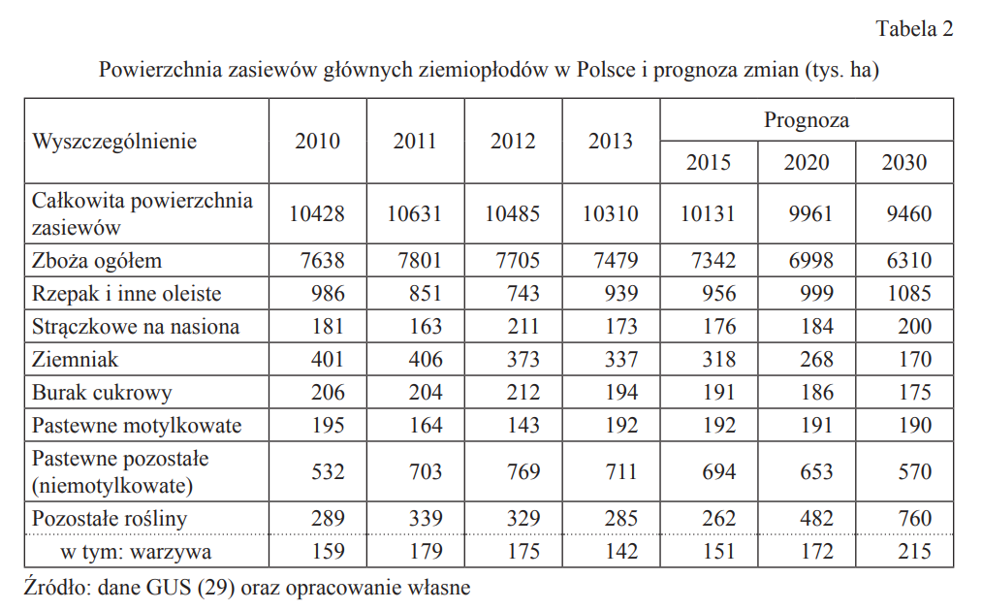
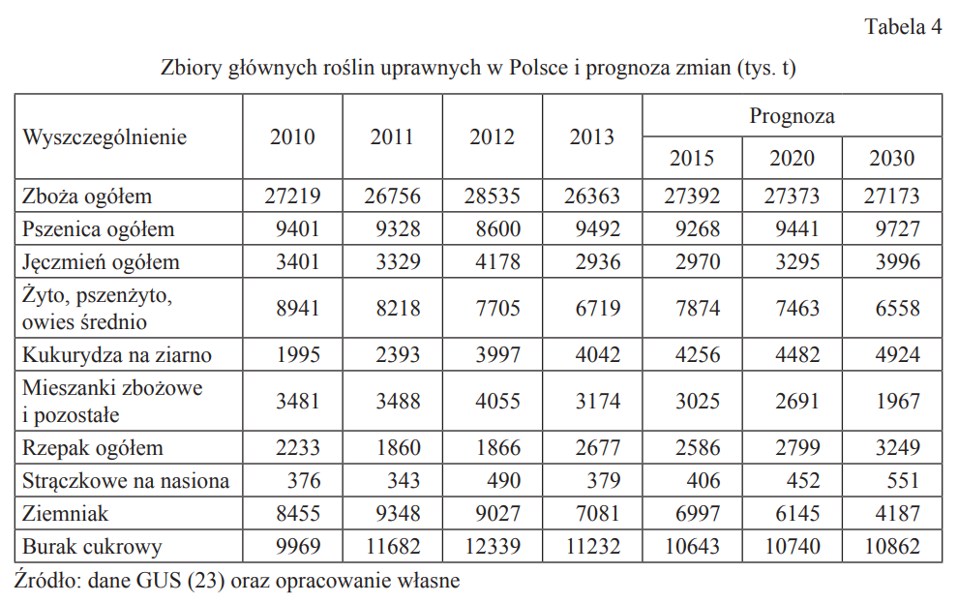
Dane wejściowe: |  |  |  |  |  |  |  | Dane wejściowe: |  |  |  |  |  |  |  |  |  |  |  |  |  | Dane wejściowe:
 |  |  |  |  |  |  |  |  |  |  |  |  |  |  |  |  |  |  |  |  |  |  |  |  |  |  |  |  | Poprawa efektywności zbioru plonów 2015-2025
Produkcja upraw rolnych i ogrodniczych w 2024 r. |  |  |  |  |  | GUS |  | Produkcja upraw rolnych i ogrodniczych w 2025 r. |  |  |  |  |  | GUS |  |  |  |  |  |  |  | Produkcja upraw rolnych i ogrodniczych w 2015 r. |  |  |  |  | GUS
 |  |  |  |  |  |  |  |  |  |  |  |  |  |  |  |  |  |  |  |  |  |  |  |  |  |  |  |  |  |  |  |  |  |  |  |  |  |  |  |  | Plony kt
Wyszczególnienie | Powierzchnia w tys. ha | Plony z 1 ha w dt | Zbiory w dt |  | Plony | Plony |  | Wyszczególnienie | Powierzchnia w tys. ha | Plony z 1 ha w dt | Zbiory w dt |  | Plony | Plony |  |  |  |  |  |  |  | Wyszczególnienie | Powierzchnia w tys. ha | Plony z 1 ha w dt | Zbiory w dt | Plony | Plony |  |  |  |  |  |  |  |  |  |  |  |  |  | 2024 | 2025 | 2030 | 2035 | 2040 | 2045 | 2050
 |  |  |  |  | kt/kha | kt |  |  |  |  |  |  | kt/kha | kt |  |  |  |  |  |  |  |  |  |  |  | kt/kha | kt |  | 2015 | 2030 |  |  | Zmiana 5 lat | 2025 | 2030 | 2035 | 2040 | 2045 | 2050 | AGR_DEM_CROP_WHEAT | 12405.6036 | 13494.88049 | 13696.233569 | 12461.617391 | 11227.001213 | 9992.3850343 | 8757.768856
TABL. 4. POWIERZCHNIA, PLONY I ZBIORY PSZENICY OGÓŁEM |  |  |  |  |  |  |  | TABL. 4. POWIERZCHNIA, PLONY I ZBIORY PSZENICY OGÓŁEM |  |  |  |  |  |  |  |  |  |  |  |  |  | TABL. 4. POWIERZCHNIA, PLONY I ZBIORY PSZENICY OGÓŁEM |  |  |  |  |  |  |  |  |  |  |  |  |  |  |  |  |  | AGR_DEM_CROP_BARLEY | 3017.66276 | 2991.41732 | 3279.0299302 | 2977.7284014 | 2676.4268726 | 2375.1253438 | 2073.823815
P o l s k a .................... | 2,385.69 | 52 | 124,145,899 |  | 5.2 | 12405.60 |  | P o l s k a .................... | 2,414.11 | 55.9 | 135,052,952 |  | 5.59 | 13494.88 |  |  |  |  |  |  |  | P o l s k a .................... | 2,395.45 | 45.7 | 109,577,872 | 4.57 | 10947.21 | 8757.768856 | 4.38 | 4.96 | 0.58 | 0.19333333333 | 0.88% | 5.59 | 5.639348554 | 5.6891327574 | 5.739356456 | 5.7900235298 | 5.8411378927 | AGR_DEM_CROP_MAIZE | 9396.71072 | 10533.2242 | 11028.19391 | 8823.6360866 | 6619.0782627 | 4414.5204389 | 2209.962615
TABL. 7. POWIERZCHNIA, PLONY I ZBIORY ŻYTA |  |  |  |  |  |  |  | TABL. 7. POWIERZCHNIA, PLONY I ZBIORY ŻYTA |  |  |  |  |  |  |  |  |  |  |  |  |  | TABL. 7. POWIERZCHNIA, PLONY I ZBIORY ŻYTA |  |  |  |  |  |  |  |  |  |  |  |  |  |  |  |  |  | AGR_DEM_CROP_CER-MIX | 832.92 | 710.0784 | 599.70983804 | 961.90244853 | 1324.095059 | 1686.2876695 | 2048.48028
P o l s k a ..................... | 682.181 | 35.7 | 24,385,526 |  | 3.57 | 2435.39 |  | P o l s k a ..................... | 603.916 | 38.2 | 23,076,109 |  | 3.82 | 2306.96 |  |  |  |  |  |  |  | P o l s k a ..................... | 725.257 | 27.8 | 20,131,476 | 2.78 | 2016.21 | 1411.350122 | 2.91 | 3.12 | 0.21 | 0.105 | 0.72% | 3.82 | 3.8475670103 | 3.8753329578 | 3.9032992781 | 3.9314674172 | 3.9598388316 | AGR_DEM_CROP_TRITICALE | 5046.9496 | 5265.17888 | 4925.3324435 | 4627.9588206 | 4330.5851977 | 4033.2115749 | 3735.837952
TABL. 8. POWIERZCHNIA, PLONY I ZBIORY JĘCZMIENIA OGÓŁEM |  |  |  |  |  |  |  | TABL. 8. POWIERZCHNIA, PLONY I ZBIORY JĘCZMIENIA OGÓŁEM |  |  |  |  |  |  |  |  |  |  |  |  |  | TABL. 8. POWIERZCHNIA, PLONY I ZBIORY JĘCZMIENIA OGÓŁEM |  |  |  |  |  |  |  |  |  |  |  |  |  |  |  |  |  | AGR_DEM_CROP_OATS | 1645.23951 | 1844.99897 | 1725.9115962 | 1508.0810034 | 1290.2504106 | 1072.4198178 | 854.589225
P o l s k a ..................... | 695.314 | 43.4 | 30,161,612 |  | 4.34 | 3017.66 |  | P o l s k a ..................... | 620.626 | 48.2 | 29,910,140 |  | 4.82 | 2991.42 |  |  |  |  |  |  |  | P o l s k a ..................... | 839.265 | 35.3 | 29,606,619 | 3.53 | 2962.61 | 2073.823815 | 3.53 | 4 | 0.47 | 0.235 | 1.33% | 4.82 | 4.8841756374 | 4.9492057379 | 5.0151016784 | 5.0818749868 | 5.149537345 | AGR_DEM_CROP_RYE | 2435.38617 | 2306.95912 | 2158.0540488 | 1971.3780671 | 1784.7020854 | 1598.0261037 | 1411.350122
TABL. 11. POWIERZCHNIA, PLONY I ZBIORY OWSA |  |  |  |  |  |  |  | TABL. 11. POWIERZCHNIA, PLONY I ZBIORY OWSA |  |  |  |  |  |  |  |  |  |  |  |  |  | TABL. 11. POWIERZCHNIA, PLONY I ZBIORY OWSA |  |  |  |  |  |  |  |  |  |  |  |  |  |  |  |  |  | AGR_DEM_CROP_MILL-BUCK | 185.32583 | 156.99617 | 132.59401734 | 116.88393576 | 101.17385417 | 85.463772586 | 69.753691
P o l s k a .................... | 519.003 | 31.7 | 16,475,645 |  | 3.17 | 1645.24 |  | P o l s k a .................... | 528.653 | 34.9 | 18,457,759 |  | 3.49 | 1845.00 |  |  |  |  |  |  |  | P o l s k a .................... | 460.695 | 26.5 | 12,196,200 | 2.65 | 1220.84 | 854.589225 | 2.91 | 3.12 | 0.21 | 0.105 | 0.72% | 3.49 | 3.515185567 | 3.5405528855 | 3.5661032672 | 3.591838033 | 3.6177585137 | AGR_DEM_CROP_PULS-FEED | 779.12891 | 703.3218 | 772.74239641 | 622.34230731 | 471.94221821 | 321.5421291 | 171.14204
TABL. 12. POWIERZCHNIA, PLONY I ZBIORY PSZENŻYTA OGÓŁEM |  |  |  |  |  |  |  | TABL. 12. POWIERZCHNIA, PLONY I ZBIORY PSZENŻYTA OGÓŁEM |  |  |  |  |  |  |  |  |  |  |  |  |  | TABL. 12. POWIERZCHNIA, PLONY I ZBIORY PSZENŻYTA OGÓŁEM |  |  |  |  |  |  |  |  |  |  |  |  |  |  |  |  |  | AGR_DEM_CROP_PULS-EDIB | 513.29358 | 540.80521 | 594.18478706 | 623.69459029 | 653.20439353 | 682.71419676 | 712.224
P o l s k a ..................... | 1,147.03 | 44 | 50,521,954 |  | 4.4 | 5046.95 |  | P o l s k a ..................... | 1,115.50 | 47.2 | 52,677,376 |  | 4.72 | 5265.18 |  |  |  |  |  |  |  | P o l s k a ..................... | 1,516.17 | 35.2 | 53,394,367 | 3.52 | 5336.91 | 3735.837952 | 2.91 | 3.12 | 0.21 | 0.105 | 0.72% | 4.72 | 4.7540618557 | 4.7883695185 | 4.8229247625 | 4.8577293742 | 4.8927851532 | AGR_DEM_CROP_POTATO | 5923.7602 | 7004.013 | 5676.6942375 | 6149.7571781 | 6622.8201188 | 7095.8830594 | 7568.946
TABL. 15. POWIERZCHNIA, PLONY I ZBIORY MIESZANEK ZBOŻOWYCH OGÓŁEM |  |  |  |  |  |  |  | TABL. 15. POWIERZCHNIA, PLONY I ZBIORY MIESZANEK ZBOŻOWYCH OGÓŁEM |  |  |  |  |  |  |  |  |  |  |  |  |  | TABL. 15. POWIERZCHNIA, PLONY I ZBIORY MIESZANEK ZBOŻOWYCH OGÓŁEM |  |  |  |  |  |  |  |  |  |  |  |  |  |  |  |  |  | AGR_DEM_CROP_OIL | 3468.28072 | 3862.96316 | 4150.3860142 | 3803.7793606 | 3457.1727071 | 3110.5660535 | 2763.9594
P o l s k a ..................... | 252.4 | 33 | 8,334,447 |  | 3.3 | 832.92 |  | P o l s k a ..................... | 197.244 | 36 | 7,093,278 |  | 3.6 | 710.08 |  |  |  |  |  |  |  | P o l s k a ..................... | 812.889 | 36 | 7,093,278 | 3.6 | 2926.40 | 2048.48028 | 2.83 | 3.03 | 0.2 | 0.1 | 0.71% | 3.6 | 3.6254416961 | 3.6510631922 | 3.6768657589 | 3.702850676 | 3.729019232
TABL. 18. POWIERZCHNIA, PLONY I ZBIORY KUKURYDZY NA ZIARNO |  |  |  |  |  |  |  | TABL. 18. POWIERZCHNIA, PLONY I ZBIORY KUKURYDZY NA ZIARNO |  |  |  |  |  |  |  |  |  |  |  |  |  | TABL. 18. POWIERZCHNIA, PLONY I ZBIORY KUKURYDZY NA ZIARNO |  |  |  |  |  |  |  |  |  |  |  |  |  |  |  |  |  |  | Plony z kha
P o l s k a ..................... | 1276.727 | 73.6 | 93,980,760 |  | 7.36 | 9396.71 |  | P o l s k a ..................... | 1341.812 | 78.5 | 105,351,577 |  | 7.85 | 10533.22 |  |  |  |  |  |  |  | P o l s k a ..................... | 670.295 | 47.1 | 31,562,119 | 4.71 | 3157.09 | 2209.962615 | 6.95 | 8.21 | 1.26 | 0.63 | 1.81% | 7.85 | 7.9923165468 | 8.1372132208 | 8.2847367987 | 8.4349349047 | 8.5878560267 |  | 2024 | 2025 | 2030 | 2035 | 2040 | 2045 | 2050
TABL. 19. POWIERZCHNIA, PLONY I ZBIORY GRYKI |  |  |  |  |  |  |  | TABL. 19. POWIERZCHNIA, PLONY I ZBIORY GRYKI |  |  |  |  |  |  |  |  |  |  |  |  |  | TABL. 19. POWIERZCHNIA, PLONY I ZBIORY GRYKI |  |  |  |  |  |  |  |  |  |  |  |  |  |  |  |  |  | AGR_DEM_CROP_WHEAT |  | 5.59 | 5.639348554 | 5.6891327574 | 5.739356456 | 5.7900235298 | 5.8411378927
P o l s k a ..................... | 93.601 | 15.2 | 1,422,008 |  | 1.52 | 142.27 |  | P o l s k a ..................... | 77.017 | 15.5 | 1,190,355 |  | 1.55 | 119.38 |  |  |  |  |  |  |  | P o l s k a ..................... | 58.529 | 10.9 | 635,241 | 1.09 | 63.80 | 44.657627 | 2.83 | 3.03 | 0.2 | 0.1 | 0.71% | 1.55 | 1.5609540636 | 1.5719855411 | 1.5830949795 | 1.5942829299 | 1.6055499471 | AGR_DEM_CROP_BARLEY |  | 4.82 | 4.8841756374 | 4.9492057379 | 5.0151016784 | 5.0818749868 | 5.149537345
TABL. 20. POWIERZCHNIA, PLONY I ZBIORY PROSA |  |  |  |  |  |  |  | TABL. 20. POWIERZCHNIA, PLONY I ZBIORY PROSA |  |  |  |  |  |  |  |  |  |  |  |  |  | TABL. 20. POWIERZCHNIA, PLONY I ZBIORY PROSA |  |  |  |  |  |  |  |  |  |  |  |  |  |  |  |  |  | AGR_DEM_CROP_MAIZE |  | 7.85 | 7.9923165468 | 8.1372132208 | 8.2847367987 | 8.4349349047 | 8.5878560267
P o l s k a ..................... | 22.779 | 18.9 | 431,612 |  | 1.89 | 43.05 |  | P o l s k a ..................... | 17.178 | 21.9 | 375,928 |  | 2.19 | 37.62 |  |  |  |  |  |  |  | P o l s k a ..................... | 28.009 | 12.8 | 357,719 | 1.28 | 35.85 | 25.096064 | 2.83 | 3.03 | 0.2 | 0.1 | 0.71% | 2.19 | 2.2054770318 | 2.2210634419 | 2.2367600033 | 2.2525674945 | 2.2684866994 | AGR_DEM_CROP_CER-MIX |  | 3.6 | 3.6254416961 | 3.6510631922 | 3.6768657589 | 3.702850676 | 3.729019232
TABL. 22. POWIERZCHNIA, PLONY I ZBIORY ZIEMNIAKÓW a) |  |  |  |  |  |  |  | TABL. 22. POWIERZCHNIA, PLONY I ZBIORY ZIEMNIAKÓW a) |  |  |  |  |  |  |  |  |  |  |  |  |  | TABL. 22. POWIERZCHNIA, PLONY I ZBIORY ZIEMNIAKÓW a) |  |  |  |  |  |  |  |  |  |  |  |  |  |  |  |  |  | AGR_DEM_CROP_TRITICALE |  | 4.72 | 4.7540618557 | 4.7883695185 | 4.8229247625 | 4.8577293742 | 4.8927851532
P o l s k a .................... | 196.151 | 302 | 59,201,683 |  | 30.2 | 5923.76 |  | P o l s k a .................... | 214.19 | 327 | 70,120,504 |  | 32.7 | 7004.01 |  |  |  |  |  |  |  | P o l s k a .................... | 300.355 | 210 | 63,136,692 | 21 | 6307.46 | 7568.946 | 22.04 | 24.63 | 2.59 | 1.295 | 1.18% | 32.7 | 33.08426951 | 33.47305471 | 33.866408665 | 34.264385064 | 34.667038228 | AGR_DEM_CROP_OATS |  | 3.49 | 3.515185567 | 3.5405528855 | 3.5661032672 | 3.591838033 | 3.6177585137
TABL. 24. POWIERZCHNIA, PLONY I ZBIORY ROŚLIN OLEISTYCH |  |  |  |  |  |  |  | TABL. 24. POWIERZCHNIA, PLONY I ZBIORY ROŚLIN OLEISTYCH |  |  |  |  |  |  |  |  |  |  |  |  |  | TABL. 24. POWIERZCHNIA, PLONY I ZBIORY ROŚLIN OLEISTYCH |  |  |  |  |  |  |  |  |  |  |  |  |  |  |  |  |  | AGR_DEM_CROP_RYE |  | 3.82 | 3.8475670103 | 3.8753329578 | 3.9032992781 | 3.9314674172 | 3.9598388316
P o l s k a ..................... | 1,104.55 | 31.4 | 34,713,263 |  | 3.14 | 3468.28 |  | P o l s k a ..................... | 1,199.68 | 32.2 | 38,590,267 |  | 3.22 | 3862.96 |  |  |  |  |  |  |  | P o l s k a ..................... | 994.23 | 27.8 | 27,627,364 | 2.78 | 2763.96 | 2763.9594 | 2.77 | 3.1 | 0.33 | 0.165 | 1.19% | 3.22 | 3.2583610108 | 3.2971790301 | 3.3364595023 | 3.3762079368 | 3.4164299086 | AGR_DEM_CROP_MILL-BUCK |  | 1.87 | 1.8832155477 | 1.8965244915 | 1.9099274914 | 1.9234252122 | 1.9370183233
TABL. 29. POWIERZCHNIA, PLONY I ZBIORY STRĄCZKOWYCH JADALNYCH (konsumpcyjnych) |  |  |  |  |  |  |  | TABL. 37. POWIERZCHNIA, PLONY I ZBIORY STRĄCZKOWYCH JADALNYCH (konsumpcyjnych) |  |  |  |  |  |  |  |  |  |  |  |  |  | TABL. 37. POWIERZCHNIA, PLONY I ZBIORY STRĄCZKOWYCH JADALNYCH (konsumpcyjnych) |  |  |  |  |  |  |  |  |  |  |  |  |  |  |  |  |  | AGR_DEM_CROP_PULS-FEED |  | 18.6 | 18.962337662 | 19.331733851 | 19.708326068 | 20.092254498 | 20.483662054
P o l s k a ..................... | 206.142 | 24.9 | 5,138,244 |  | 2.49 | 513.29 |  | P o l s k a ..................... | 213.757 | 25.3 | 5,414,287 |  | 2.53 | 540.81 |  |  |  |  |  |  |  | P o l s k a ..................... | 91.033 | 18.8 | 1,715,237 | 1.88 | 171.14 | 205.370448 | 2.31 | 2.76 | 0.45 | 0.225 | 1.95% | 2.53 | 2.5792857143 | 2.6295315399 | 2.6807561803 | 2.7329787033 | 2.7862185481 | AGR_DEM_CROP_PULS-EDIB |  | 2.53 | 2.5792857143 | 2.6295315399 | 2.6807561803 | 2.7329787033 | 2.7862185481
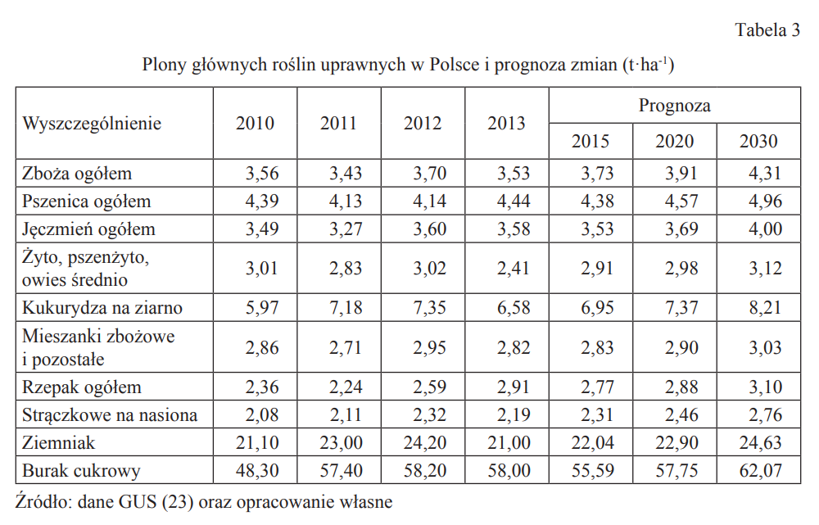
TABL. 40. POWIERZCHNIA, PLONY I ZBIORY STRĄCZKOWYCH PASTEWNYCH NA ZIELONKĘ |  |  |  |  |  |  |  | TABL. 40. POWIERZCHNIA, PLONY I ZBIORY STRĄCZKOWYCH PASTEWNYCH NA ZIELONKĘ |  |  |  |  |  |  |  |  | 2020 | 2025 | 2030 |  | Zmiana | TABL. 40. POWIERZCHNIA, PLONY I ZBIORY STRĄCZKOWYCH PASTEWNYCH NA ZIELONKĘ |  |  |  |  |  |  |  |  |  |  |  |  |  |  |  |  |  | AGR_DEM_CROP_POTATO |  | 32.7 | 33.08426951 | 33.47305471 | 33.866408665 | 34.264385064 | 34.667038228
P o l s k a .................. | 43.309 | 179.9 | 7,791,301 |  | 17.99 | 779.13 |  | P o l s k a .................. | 37.813 | 186 | 7,027,690 |  | 18.6 | 703.32 |  | Pszenica | 9441 | 9584 | 9727 | 143 | 1.49% | P o l s k a .................. | 37.095 | 160 | 5,919,084 | 16 | 593.52 | 712.224 | 16 | 18.6 | 2.6 | 1.3 | 1.63% | 18.6 | 18.962337662 | 19.331733851 | 19.708326068 | 20.092254498 | 20.483662054 | AGR_DEM_CROP_OIL |  | 3.22 | 3.2583610108 | 3.2971790301 | 3.3364595023 | 3.3762079368 | 3.4164299086
 |  |  |  |  |  |  |  |  |  |  |  |  |  |  |  | Jęczmień | 3295 | 3645.5 | 3996 | 350.5 | 9.61%
 |  |  |  |  |  |  |  |  |  |  |  |  |  |  |  | Żyto, pszenżyto, owies | 7463 | 7010.5 | 6558 | -452.5 | -6.45% |  |  |  |  |  |  |  |  |  |  |  |  |  |  |  |  |  |  |  | Powierzchnia upraw
 |  |  |  |  |  |  |  |  |  |  |  |  |  |  |  | Kukurydza | 4482 | 4703 | 4924 | 221 | 4.70% |  |  |  |  |  |  |  |  |  |  |  |  |  |  |  |  |  |  |  | 2024 | 2025 | 2030 | 2035 | 2040 | 2045 | 2050
 |  |  |  |  |  |  |  |  |  |  |  |  |  |  |  | Mieszanki zbożowe i poz. | 2691 | 2329 | 1967 | -362 | -15.54% |  |  |  |  |  |  |  |  |  |  |  |  |  |  |  |  |  |  | AGR_DEM_CROP_WHEAT |  | 2414.111 | 2428.6907322 | 2190.4247839 | 1956.1428705 | 1725.7935107 | 1499.3258192
 |  |  |  |  |  |  |  |  |  |  |  |  |  |  |  | Rzepak | 2799 | 3024 | 3249 | 225 | 7.44% |  |  |  |  |  |  |  |  |  |  |  |  |  |  |  |  |  |  | AGR_DEM_CROP_BARLEY |  | 620.626 | 671.35790637 | 601.65783342 | 533.67350141 | 467.37185585 | 402.72041468
 |  |  |  |  |  |  |  |  |  |  |  |  |  |  |  | Strączkowe | 452 | 501.5 | 551 | 49.5 | 9.87% |  |  |  |  |  |  |  |  |  |  |  |  |  |  |  |  |  |  | AGR_DEM_CROP_MAIZE |  | 1341.812 | 1379.8494899 | 1084.3560132 | 798.9485271 | 523.3615302 | 257.33577835
 |  |  |  |  |  |  |  |  |  |  |  |  |  |  |  | Ziemniak | 6145 | 5166 | 4187 | -979 | -18.95% |  |  |  |  |  |  |  |  |  |  |  |  |  |  |  |  |  |  | AGR_DEM_CROP_CER-MIX |  | 197.244 | 165.4170411 | 263.45817585 | 360.11514856 | 455.40255794 | 549.33486597
 |  |  |  |  |  |  |  |  |  |  |  |  |  |  |  |  |  |  |  |  |  |  |  |  |  |  |  |  |  |  |  |  |  |  |  |  |  |  |  | AGR_DEM_CROP_TRITICALE |  | 1115.504 | 1036.0261589 | 966.49993337 | 897.91680588 | 830.26683131 | 763.54015863
 |  |  |  |  |  |  |  |  |  |  |  |  |  |  |  |  |  |  |  |  |  |  |  |  |  |  |  |  |  |  |  |  |  |  |  |  |  |  |  | AGR_DEM_CROP_OATS |  | 528.653 | 490.98733575 | 425.94505778 | 361.80960391 | 298.57131862 | 236.22063821
 |  |  |  |  |  |  |  |  |  |  |  |  |  |  |  |  |  |  |  |  |  |  |  |  |  |  |  |  |  |  |  |  |  |  |  |  |  |  |  | AGR_DEM_CROP_RYE |  | 603.916 | 560.88796972 | 508.69901723 | 457.22911779 | 406.47064673 | 356.41605177
 |  |  |  |  |  |  |  |  |  |  |  |  |  |  |  |  |  |  |  |  |  |  |  |  |  |  |  |  |  |  |  |  |  |  |  |  |  |  |  | AGR_DEM_CROP_MILL-BUCK |  | 83.955171123 | 70.408306422 | 61.630596536 | 52.972615256 | 44.433114447 | 36.010857596
 |  |  |  |  |  |  |  |  |  |  |  |  |  |  |  |  |  |  |  |  |  |  |  |  |  |  |  |  |  |  |  |  |  |  |  |  |  |  |  | AGR_DEM_CROP_PULS-FEED |  | 37.813 | 40.751431083 | 32.192782713 | 23.946337024 | 16.003287691 | 8.3550509451
 |  |  |  |  |  |  |  |  |  |  |  |  |  |  |  |  |  |  |  |  |  |  |  |  |  |  |  |  |  |  |  |  |  |  |  |  |  |  |  | AGR_DEM_CROP_PULS-EDIB |  | 213.757 | 230.36795954 | 237.18848047 | 243.66423114 | 249.80589711 | 255.62388151
Dane wejściowe |  |  |  |  |  |  |  |  |  |  |  |  |  |  |  |  |  |  |  |  |  |  |  |  |  |  |  |  |  |  |  |  |  |  |  |  |  |  |  | AGR_DEM_CROP_POTATO |  | 214.19 | 171.58287977 | 183.72261604 | 195.55720195 | 207.09208836 | 218.33264065
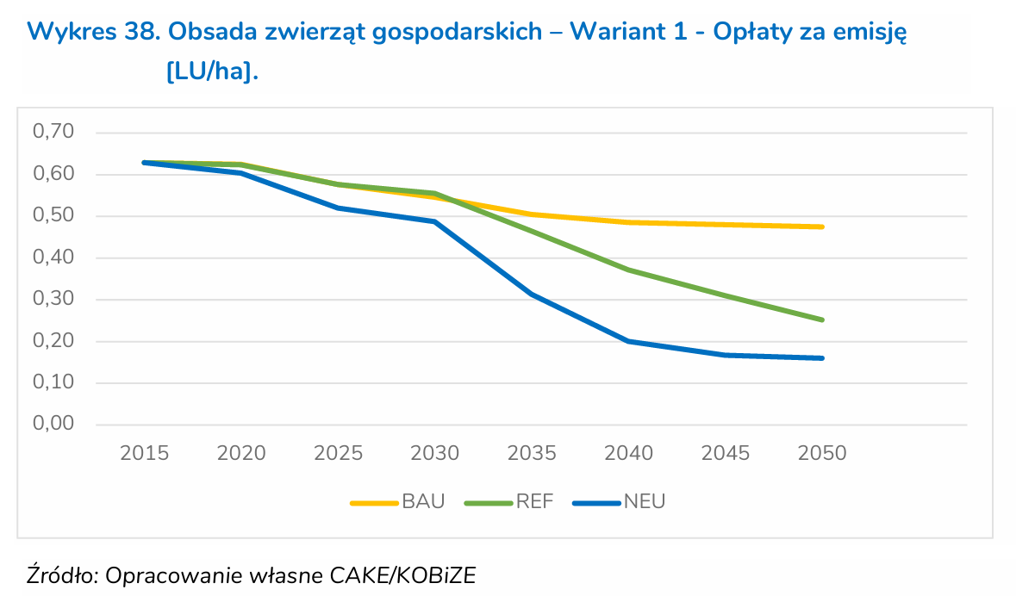
Zwierzęta gospodarskie w 2024 r. |  |  |  |  | GUS |  |  |  |  |  |  |  |  |  |  |  |  |  |  |  |  |  |  |  |  |  |  |  |  |  |  |  |  |  |  |  |  |  |  | AGR_DEM_CROP_OIL |  | 1199.678 | 1273.764939 | 1153.6465948 | 1036.18003 | 921.31945418 | 809.01978789

TABL. 3. ZWIERZĘTA GOSPODARSKIE WEDŁUG REGIONÓW I WOJEWÓDZTW W GRUDNIU 2020 R. a/ |  |  |  |  |  |  |  |  |  |  |  |  |  |  |  |  |  |  |  |  |  |  |  |  |  |  |  |  |  |  |  |  |  |  |  |  |  |  |  |  |  | 8571.2591711 | 8520.0921498 | 7709.4218853 | 6918.1559905 | 6145.8920931 | 5392.2359454

Regiony/Województwa | Bydło |  | Świnie |  | Owce | Drób kurzy | Kozyb Goats |  |  |  |  |  |  |  |  |  |  |  |  |  |  |  |  |  |  |  |  |  |  |  |  |  |  |  |  |  |  |  |  |  |  | 100.00% | 99.40% | 89.95% | 80.71% | 71.70% | 62.91%
 | ogółem | w tym krowy | ogółem | w tym lochy
 | w sztukach
Polska................................................. | 6190927 | 2101159 | 9078250 | 599707 | 269538 | 244679548 | 64180
TABL. 12. DRÓB WEDŁUG STANU W CZERWCU I GRUDNIU ORAZ WEDŁUG WOJEWÓDZTW W 2020 R.
Województwa | Drób ogółem |  | W tym drób kurzy
 | stan w miesiącu
 | czerwiec | grudzień | czerwiec | grudzień
 | w sztukach
Polska.......................................................... | 214987216 | 268862574 | 185713737 | 244679548

Dane wejściowe
Zwierzęta gospodarskie w 2025 r. |  |  |  |  | GUS

TABL. 3. ZWIERZĘTA GOSPODARSKIE WEDŁUG REGIONÓW I WOJEWÓDZTW W GRUDNIU 2020 R. a/

Regiony/Województwa | Bydło |  | Świnie |  | Owce | Drób kurzy | Kozyb Goats
 | ogółem | w tym krowy | ogółem | w tym lochy
 | w sztukach
Polska................................................. | 6143305 | 2091035 | 9225221 | 618197 | 267894 | 244679548 | 64314
TABL. 12. DRÓB WEDŁUG STANU W CZERWCU I GRUDNIU ORAZ WEDŁUG WOJEWÓDZTW W 2020 R.
Województwa | Drób ogółem |  | W tym drób kurzy
 | stan w miesiącu
 | grudzień |  | grudzień
 | w sztukach
Polska.......................................................... | 272993991 |  | 247525639

 |  |  |  |  |  |  |  |  |  |  | Powierzchnia upraw
 |  |  |  |  |  |  |  |  |  |  | 8571.2591711 | 8519.6118078 | 7710.5133378 | 6922.2033994 | 6154.2650219 | 5406.2894953

 |  |  |  |  |  |  |  |  | 2025 | 0.58 | 2091.035 | 1970.9298986 | 1654.0253078 | 1426.6883593 | 1242.5277968 | 1080.1438284
 |  |  |  |  |  |  |  |  | 2030 | 0.55 | 4052.27 | 3819.5152641 | 3205.3777837 | 2764.8157194 | 2407.9262734 | 2093.2382441
 |  |  |  |  |  |  |  |  | 2035 | 0.51 | 267.894 | 252.50667457 | 211.90628363 | 182.78089622 | 159.18707319 | 138.38316947
 |  |  |  |  |  |  |  |  | 2040 | 0.49 | 9225.221 | 8695.341728 | 7297.2231472 | 6294.2587823 | 5481.7798479 | 4765.3748164
 |  |  |  |  |  |  |  |  | 2045 | 0.48 | 64.18 | 60.493622007 | 50.766890201 | 43.789252165 | 38.136824108 | 33.152783626
 |  |  |  |  |  |  |  |  | 2050 | 0.475 | 272993.991 | 257313.73172 | 215940.41706 | 186260.55954 | 162217.57272 | 141017.61787
 |  |  |  |  |  |  |  |  |  |  | szt/ha
 |  |  |  |  |  |  |  |  |  |  | 0.24395890478
 |  |  |  |  |  |  |  |  |  |  | 0.47277417694
 |  |  |  |  |  |  |  |  |  |  | 0.031254917702
 |  |  |  |  |  |  |  |  |  |  | 1.0762970546
 |  |  |  |  |  |  |  |  |  |  | 0.0074878146511
 |  |  |  |  |  |  |  |  |  |  | 31.849928412

 |  |  |  |  |  |  |  |  |  |  | 0.0042061880135 | 0.23134034074 | 0.21451558869 | 0.20610321266 | 0.20189702465 | 0.19979393064
 |  |  |  |  |  |  |  |  |  |  | 0.0081512789128 | 0.44832034021 | 0.41571522455 | 0.39941266673 | 0.39126138782 | 0.38718574836
 |  |  |  |  |  |  |  |  |  |  | 0.00053887789142 | 0.029638284028 | 0.027482772463 | 0.02640501668 | 0.025866138788 | 0.025596699843
 |  |  |  |  |  |  |  |  |  |  | 0.018556845769 | 1.0206265173 | 0.94639913421 | 0.90928544267 | 0.8907285969 | 0.88145017402
 |  |  |  |  |  |  |  |  |  |  | 0.00012910025261 | 0.0071005138933 | 0.0065841128829 | 0.0063259123777 | 0.0061968121251 | 0.0061322619988
 |  |  |  |  |  |  |  |  |  |  | 0.54913669676 | 30.202518322 | 28.005971535 | 26.907698141 | 26.358561444 | 26.083993096

